SQL
索引页跳转

根据SQL指令完成的数据库操作的不同，可以将SQL指令分为四类：
DDL Data Definition Language 数据定义语言
用于完成对数据库对象（数据库、数据表、视图、索引等）的创建、删除、修改
DML Data Manipulation Language 数据操作/操纵语言
用于完成对数据表中的数据的添加、删除、修改操作
添加：将数据存储到数据表
删除：将数据从数据表移除
修改：对数据表中的数据进行修改
DQL Data Query Language 数据查询语言
用于将数据表中的数据查询出来
DCL Data Control Language 数据控制语言
用于完成事务管理等控制性操作

在MySQL Command Line Client 或者navicat等工具中都可以编写SQL指令
SQL指令不区分大小写
------> window中大小写不敏感
------> linux大小写是敏感的
> 数据库名，表名，表的别名，变量名是严格区分大小写的，推荐小写
> SQL关键字，函数名，绑定变量都大写
每条SQL表达式结束之后都以「;」结束
SQL关键字之间以空格进行分隔
SQL之间可以不限制换行（可以有空格的地方就可以有换行）
注释：
> 单行：#。。。
> 多行：/*。。。*/

DDL
索引页跳转

使用DDL语句可以创建数据库、查询数据库、修改数据库、删除数据库
查询数据库 显示当前mysql中的数据库列表 show databases; 显示指定名称的数据库的创建的SQL指令 show create database <dbName>;
创建数据库 创建数据库 dbName表示创建的数据库名称，可以自定义 create database <dbName>; 创建数据库，当指定名称的数据库不存在时执行创建 create database if not exists <dbName>; 在创建数据库的同时指定数据库的字符集（字符集：数据存储在数据库中采用的编码格式 utf8 gbk） create database <dbName> character set utf8; create database <dbName> charset=utf8;
修改数据库 修改数据库的字符集 alter database <dbName> character set utf8; # utf8 gbk
删除数据库
删除数据库时会删除当前数据库中所有的数据表以及数据表中的数据 drop database <dbName>; 如果数据库存在则删除数据库 drop database is exists <dbName>;
使用/切换数据库
use <dbName>

创建和修改数据表
索引页跳转
数据表实际就是一个二维的表格，一个表格是由多列组成，表格中的每一类称之为表格的一个字段

查询数据表
show tables;
查询表结构
desc <tableName>; 查询表的创建语句
show crate table <tableName>;
删除数据表
## 删除数据表 drop table <tableName>; ## 当数据表存在时删除数据表 drop table if exists <tableName>;
修改数据表
## 修改表名
alter table <tableName> rename to <newTableName>;
## 数据表也是有字符集的，默认字符集和数据库一致
alter table <tableName> character set utf8;
## 添加列（字段）
alter table <tableName> add <columnName> varchar(200);
## 修改列（字段）的列表和类型
alter table <tableName> change <oldColumnName> <newCloumnName> <type>;
## 只修改列（字段）类型
alter table <tableName> modify <columnName> <newType>;
## 删除列（字段）
alter table stus drop <columnName>;

数据类型
索引页跳转
 | 数据类型，指的是数据表中的列中支持存放的数据的类型

 | 1.数值类型
 | 2.字符串类型
 | 3.日期类型

1.数值类型
在mysql中有多种数据类型可以存放数值，不同的类型存放的数值的范围或者形式是不同的

2.字符串类型

0 ~ 65536

3.日期类型

运算符
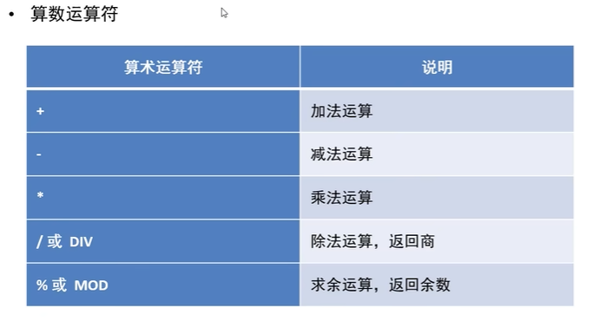
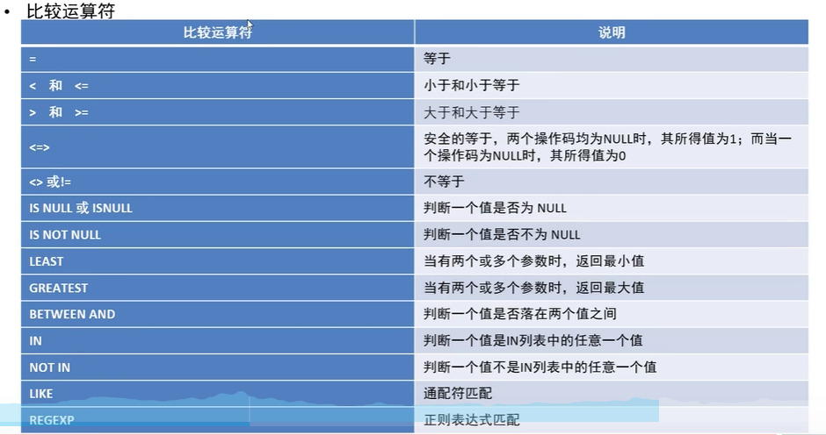
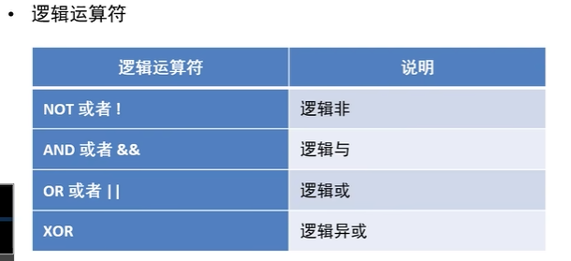
索引页跳转

where子句
索引页跳转

 | where 子句
 | 在删除、修改及查询的语句后都可以添加where子句（条件），用于筛选满足特定的添加的数据进行删除、修改和查询操作

 | 运算符
 | ① | 算术运算符
 |  | +
 |  |  | 在SQL中，+没有连接的作用，只表示加法运算
 |  |  | SELECT 100 + '1' FROM DUAL; |  | 结果：101（隐式转换）
 |  | -
 |  | *
 |  | /
 |  |  | 在SQL中，除法运算时，哪怕是整除，比如100/50，得到的也是浮点数50.0000
 |  |  | 分母如果为0，结果为null
 |  | mod % | 取模运算

 | ② | 比较运算符
 |  | 比较运算符用来对表达式左边的操作数和右边的操作数进行比较，
 |  | 比较的结果为真，则返回1，
 |  | 比较的结果为假，则返回0，
 |  | 其他情况则返回null

 |  | = | 数值，字符串
 |  |  | 当数值和字符串用=判断时，字符串存在隐式转换，如果字符串是数字，则转换成数值，如果字符串不是数字，则转换成0
 |  |  | 当字符串和字符串用=判断时，则按照ANSI的比较规则进行比较
 |  |  | 只要有null参与判断，结果就一定为null
 |  | <=> | 安全等于，为NULL而生，可以对于null进行判断，null <=> null,则返回1
 |  | <>
 |  | !=
 |  | <
 |  | <=
 |  | >
 |  | >=
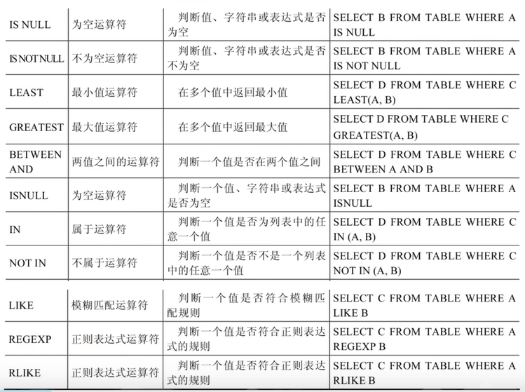
 |  | IS NULL
 |  | IS NOTNULL
 |  | LEAST | 函数
 |  | GREATEST | 函数
 |  | BETWEEN AND
 |  | ISNULL | 函数 | SELECT * FROM test WHERE ISNULL(age);
 |  | IN | 函数
 |  | NOT IN | 函数
 |  | LIKE
 |  |  | %：代表不确定个数的字符
 |  |  | 包含a
 |  |  | SELECT * FROM test WHERE name LIKE '%a%';
 |  |  | 以a开头
 |  |  | SELECT * FROM test WHERE name LIKE 'a%';
 |  |  | 以a结束
 |  |  | SELECT * FROM test WHERE name LIKE '%a';

 |  |  | _：代表一个不确定的字符
 |  |  | 查询第二个字符是a
 |  |  | SELECT * FROM test WHERE name LIKE '_a%';
 |  | REGEXP
 |  | RLIKE

 | ③ | 逻辑运算符
 |  | NOT 或者 ！
 |  | AND 或者 &&
 |  | OR 或者 ||
 |  | XOR | 左右两边必须满足以下条件
 |  |  | 左边满足时，右边必须不满足
 |  |  | 左边不满足时，右边必须满足

多表联合查询 -多张表的交集
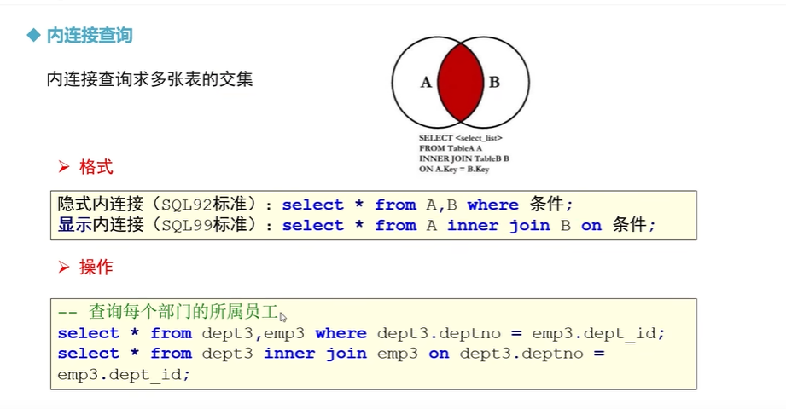
索引页跳转

 | inner join中的 【inner】可以省略

多表联合查询 -外连接
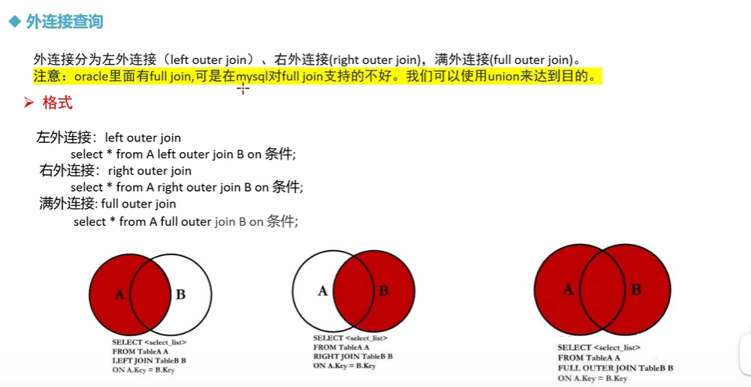
索引页跳转

子查询-关键字
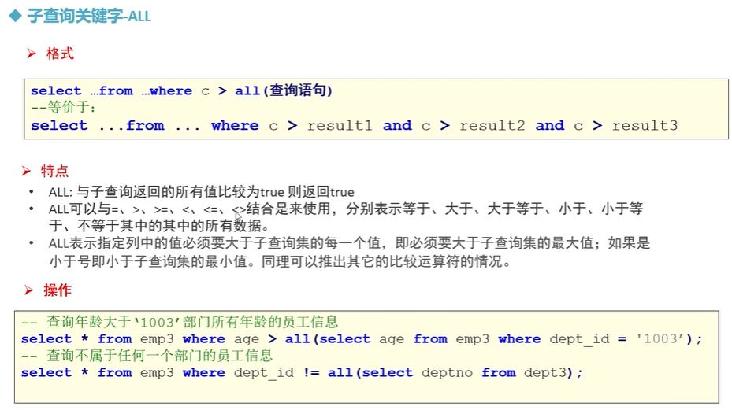
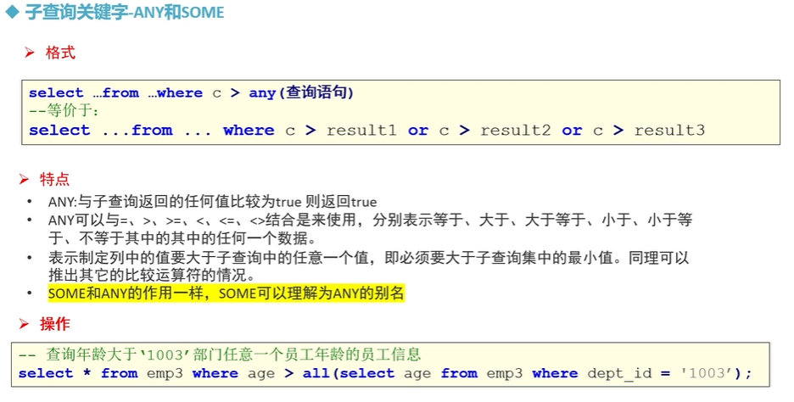
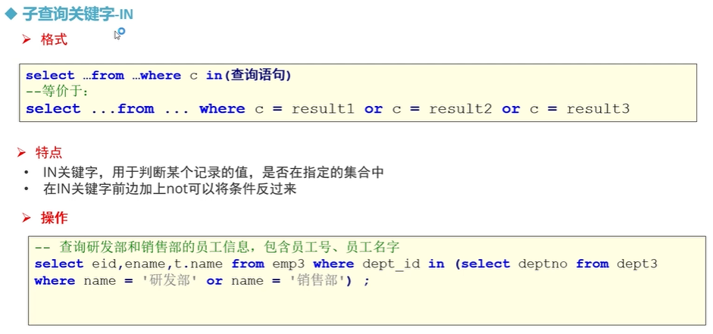
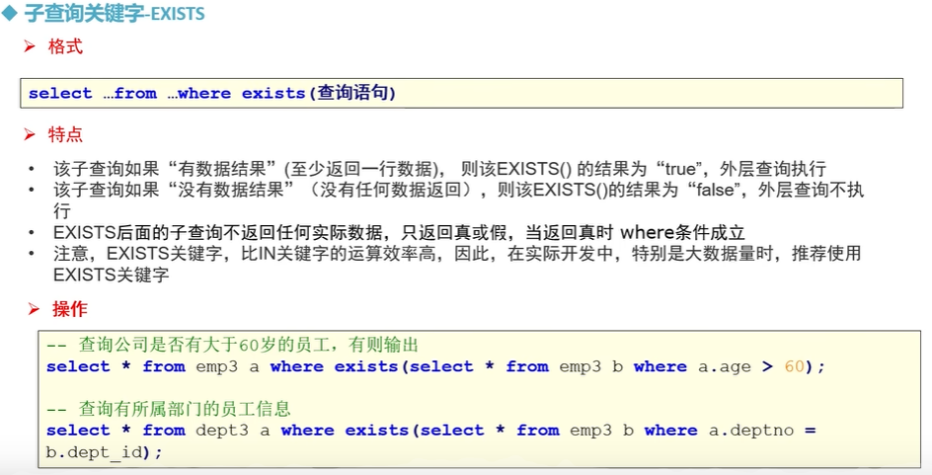
索引页跳转

视图-view
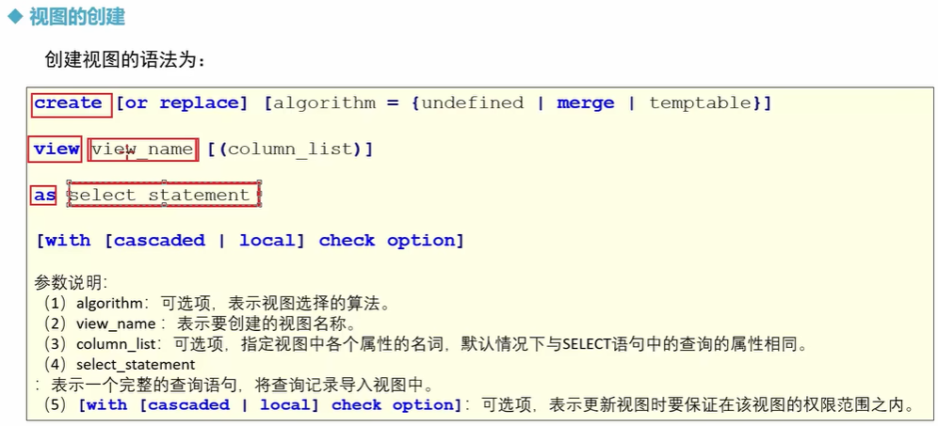
索引页跳转
 | 类似于封装的概念
 |  | 把一段常用的sql文封装起来，然后每次引用这个view就可以，类似于共通函数，方法

存储过程
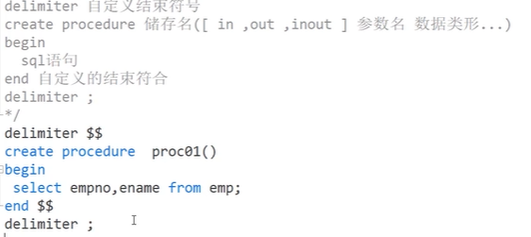
索引页跳转

 | 类似于封装的概念
 |  | 把一段常用的sql文封装起来，然后每次引用这个view就可以，类似于共通函数，方法

存储过程-变量
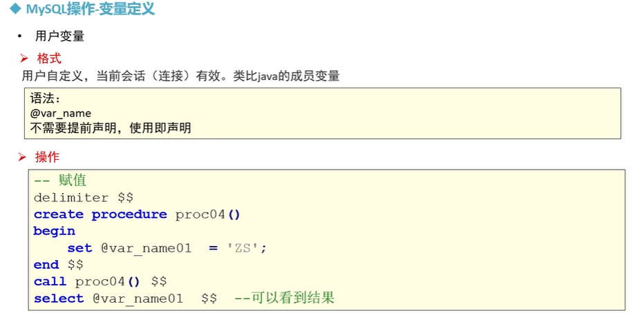
索引页跳转

 | 局部变量

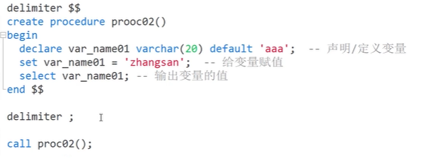

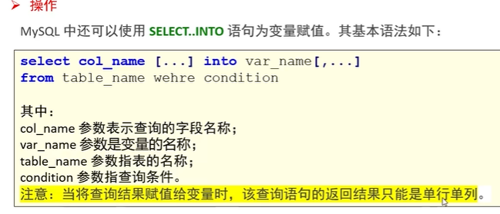

 | 用户变量

存储过程-参数
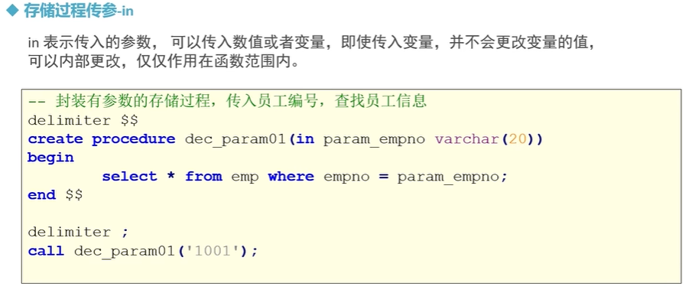
索引页跳转

